表紙
地震への事前の備えに関する事例集

令和2年3月
内閣府
防災担当

耐震補強
地震への事前の備えに関する事例集
「耐震・免震・制震など工場や事務所の地震動対策」

事業内容（所在） | 機械製造業（新潟県）
被災状況 | 工場では機械設備や製品が転倒、通路に段差が生じるなどの被害があり、事業再開は2ヶ月後となった。
被災後の取組 | 工場や事務所の建物は、震度６強の揺れに対応できるよう改修・再建を行った。また、全ての機械設備に地震感知器を取り付け、震度４で停止するように設定したほか、強化棚の設置や機械等の転倒防止措置を施した。その結果、新潟中越沖地震の際には、安全点検と精度確認作業のために２日間生産をとめただけで通常の生産を再開することができた。

工場や事務所の地震動対策により低減できる想定被害額の割合
建設業 | 15% | 製造業 | 17% | 卸売業・小売業 | 14%
不動産業・物品賃貸業 | 19% | サービス業 | 16% | 全業種 | 16%

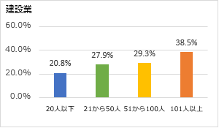
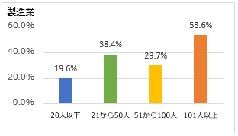
工場や事務所の地震動対策の実施度合い（業種別・従業員規模別）

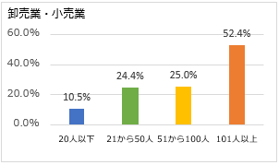
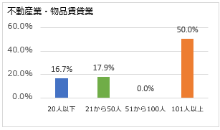

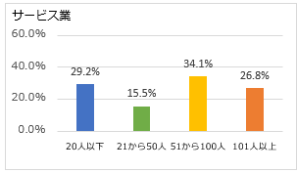
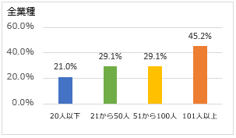

設備の固定化
地震への事前の備えに関する事例集
「設備の固定化」

事業内容（所在） | 電気機器製造業（熊本県）
被災状況 | 熊本地震により熊本県内の本社、2工場が被災した。
被災後の取組 | 設備の設置は、作業効率を優先していた。被災により、建物の壁から重い装置を離すことなど、地震で動くことを考慮し、設置場所や固定の仕方を工夫すべきと分かった。また、事務所のレイアウトも、被災後の事業継続の観点から見直すこととした。

設備の固定化により低減できる想定被害額の割合
建設業 | 16% | 製造業 | 15% | 卸売業・小売業 | 16%
不動産業・物品賃貸業 | 15% | サービス業 | 13% | 全業種 | 15%

設備の固定化の実施度合い（業種別・従業員規模別）
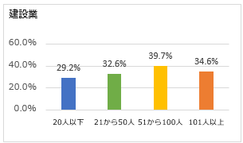
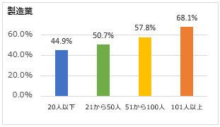

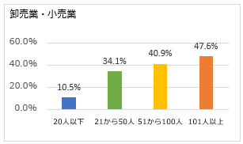
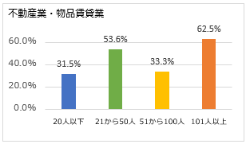

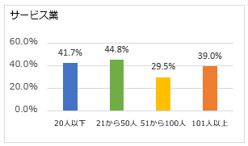
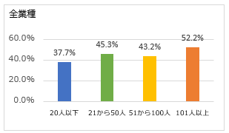

液状化対策
地震への事前の備えに関する事例集
「地盤改良などの液状化対策 」

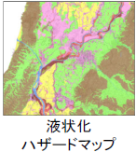
主体 | 国土交通省
施策の実施状況 | 東日本大震災や北海道胆振東部地震において、液状化による被害が生じたこと等を受け「防災・減災、国土強靱化のための３か年緊急対策（2018～2020年度）」では、約1,350市町村の液状化ハザードマップを作成・公表した。

液状化対策により低減できる想定被害額の割合
建設業 | 13% | 製造業 | 16% | 卸売業・小売業 | 14%
不動産業・物品賃貸業 | 15% | サービス業 | 14% | 全業種 | 15%

液状化対策の実施度合い（業種別・従業員規模別）
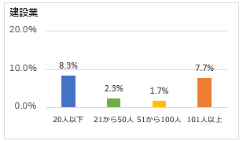
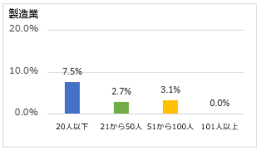

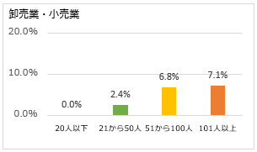
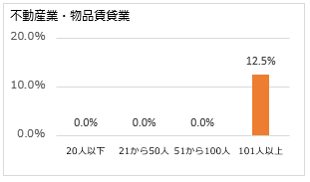

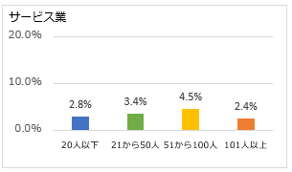
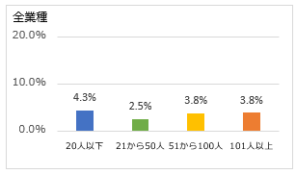

事業拠点分散
地震への事前の備えに関する事例集
「事業拠点の分散」

事業内容（所在） | 飲食料品製造販売業（熊本県）
被災状況 | 熊本地震により熊本県内の工場が被災、工場内部の設備や在庫に被害を受けた。さらに、停電により地下水の井戸からのくみ上げができなくなり、1か月間操業を停止した。
被災後の取組 | 長崎県と新潟県に新工場を建設するとともに、新潟県の企業と「相互連携協定」を締結した。

事業拠点分散により短縮できる想定事業中断期間（日）
建設業 | 12 | 製造業 | 30 | 卸売業・小売業 | 26
不動産業・物品賃貸業 | 45 | サービス業 | 16 | 全業種 | 24

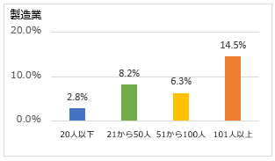
事業拠点分散の実施度合い（業種別・従業員規模別）
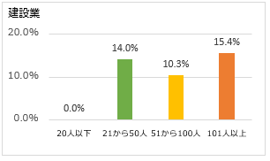

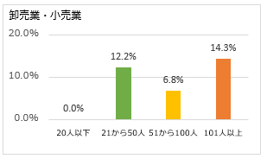
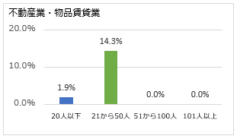

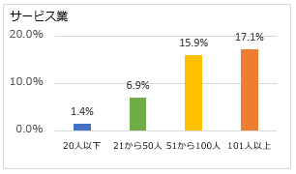
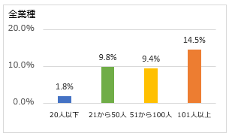

BCP
地震への事前の備えに関する事例集
「ＢＣＰなど対応マニュアルの策定・見直し」

事業内容（所在） | 食品製造販売業（宮城県）
被災状況 | 東日本大震災で3工場が被災、設備が損壊し事業中断が生じたが、平成23年4月には、一部工場で生産再開することができた。
被災後の取組 | 有事の際に組むべき体制を予め確認しておくことや、安全衛生委員会の若手メンバー育成を行い、2013年10月には、防災・管理危機マニュアルを策定した。また、2014年2月に「ISO22301：2012」認証取得、2015年2月「日本政策投資銀行」BCM格付Aランク取得、2015年3月には「BCAOアワード2014」優秀実践賞を受賞した。

対応マニュアルの策定・見直しにより短縮できる想定事業中断期間（日）
建設業 | 9 | 製造業 | 18 | 卸売業・小売業 | 19
不動産業・物品賃貸業 | 30 | サービス業 | 8 | 全業種 | 17

対応マニュアルの策定・見直しの実施度合い（業種別・従業員規模別）
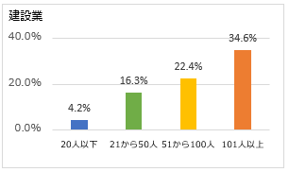
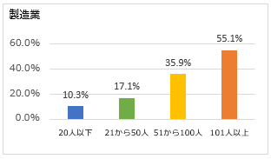

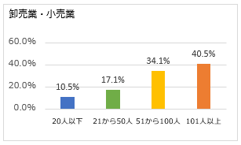
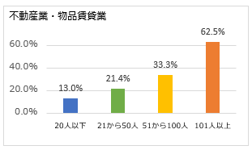

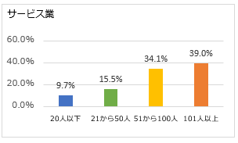
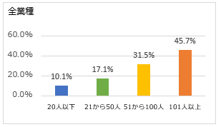

代替施設
地震への事前の備えに関する事例集
「代替施設・代替生産手段の確保」

事業内容（所在） | 電子機器製造業（熊本県）
被災状況 | 熊本地震により本社及び第1工場が全壊、第2工場では壁に亀裂が入り、天井が崩落した。
被災後の取組 | かつて事務所として使用していた産業団地の一室を再度借り、機器を運び込み、一部操業を再開した。さらに、本社隣接地にプレハブ事務所も新設し、生産量をほぼ回復することができた。

代替施設・代替生産手段の確保により短縮できる想定事業中断期間（日）
建設業 | 15 | 製造業 | 25 | 卸売業・小売業 | 22
不動産業・物品賃貸業 | 5 | サービス業 | 24 | 全業種 | 23

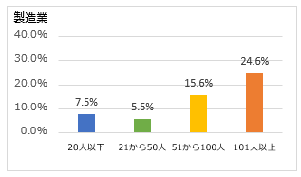
代替施設・代替生産手段の確保の実施度合い（業種別・従業員規模別）
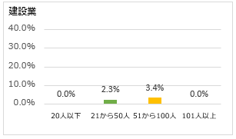

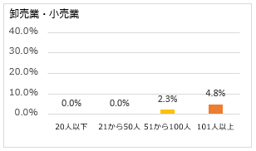
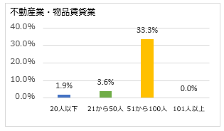

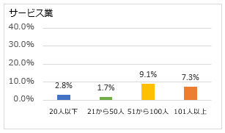
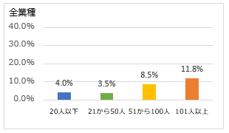

データバックアップ
地震への事前の備えに関する事例集
「情報・データのバックアップ」

主体 | 総務省「平成24年情報通信白書」
東日本大震災時のデータ消失による業務への影響 | データの損失が生じた企業は25.8％、業務システムについてバックアップ対策を行っているのは58.7％、ネットワーク対策まで実施しているのは20.0％である。ICT 環境にかかる被害により業務遂行に影響が生じた企業は66.1％である。

情報・データのバックアップにより短縮できる想定事業中断期間（日）
建設業 | 23 | 製造業 | 20 | 卸売業・小売業 | 24
不動産業・物品賃貸業 | 31 | サービス業 | 12 | 全業種 | 20

情報・データのバックアップの実施度合い（業種別・従業員規模別）
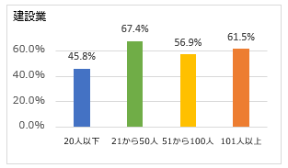
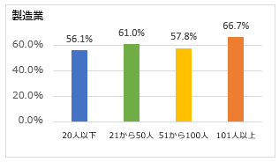

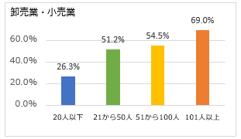
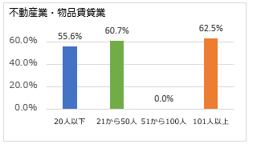

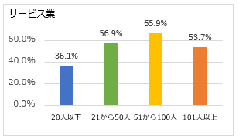
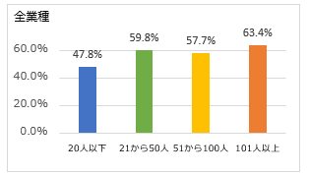

在庫
地震への事前の備えに関する事例集
「製品・商品の在庫積み増し」

事業内容（所在） | 金属加工業（鳥取県）
東日本大震災時の企業行動を見ての取組 | 注文が減少する時期に、他社で代替生産が難しい部品の生産量を維持して在庫を確保していた結果、2016年10月の鳥取県中部地震の際にも、顧客への供給責任を果たすことができた。

製品・商品の在庫積み増しにより短縮できる想定事業中断期間（日）
建設業 | 7 | 製造業 | 20 | 卸売業・小売業 | 17
不動産業・物品賃貸業 | 7 | サービス業 | 21 | 全業種 | 18

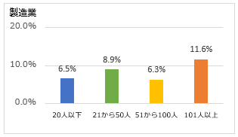
製品・商品の在庫積み増しの実施度合い（業種別・従業員規模別）
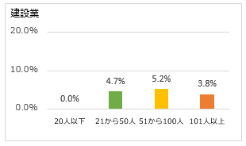

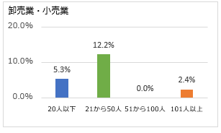
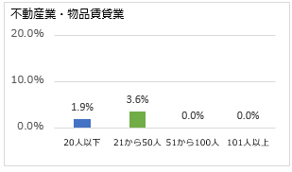

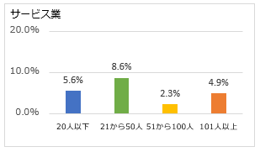
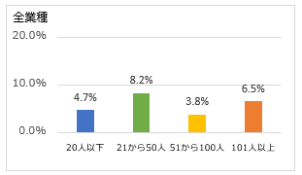

代替調達手段
地震への事前の備えに関する事例集
「代替仕入調達手段の確保」

事業内容（所在） | 医薬品小売業（茨城県）
被災状況 | 東日本大震災時には、医薬品や商品などが散乱し、ガラス製の薬瓶が破損。店内には、薬剤の臭いが充満、隣接する倉庫も倒壊した。
被災後の取組 | 緊急時における近隣の医療機関や薬局との連携体制を構築した。災害時に顧客が持参した処方箋で指定された医薬品が無く、且つ、処方した医師にも連絡がつかないような場合には、近隣の医療機関と交わした「医療の提供についての同意書」に基づき、近隣薬局と相互に薬剤の不足分を補うこととしている。

代替仕入調達手段により短縮できる想定事業中断期間（日）
建設業 | 24 | 製造業 | 16 | 卸売業・小売業 | 16
不動産業・物品賃貸業 | 13 | サービス業 | 12 | 全業種 | 16

代替仕入調達手段の実施度合い（業種別・従業員規模別）
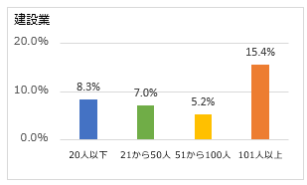

非常電源
地震への事前の備えに関する事例集
「非常電源の確保」

事業内容（所在） | 機械製造業（新潟県）
被災状況 | ガラス割れ等の建物内装の被害のほか、本社と工場をつなぐエクスパンションや工場のボイラーの煙突の根元が座屈する等の被害が生じた。
被災時の状況 | 経費削減のために保有していた自家発電設備が、電力回復までの代替電源として役立った。

非常電源確保により短縮できる想定事業中断期間（日）
建設業 | 11 | 製造業 | 13 | 卸売業・小売業 | 16
不動産業・物品賃貸業 | 26 | サービス業 | 14 | 全業種 | 14

非常電源の確保の実施度合い（業種別・従業員規模別）

地震保険
地震への事前の備えに関する事例集
「地震保険、共済等の手配」

事業内容（所在） | 小売業（岩手県）
被災状況 | 東日本大震災により、6店舗、管理本部、営業本部が被災した。
被災後の状況 | 三陸沖を震源とする地震発生を懸念し、2005年頃から地震保険を付保していた。また、複数の金融機関と1ヶ月程度の仕入れ相当額の貸越契約を締結しており、資金繰りに窮することはなかった。

地震保険・共済等の手配により短縮できる想定事業中断期間（日）
建設業 | 22 | 製造業 | 25 | 卸売業・小売業 | 22
不動産業・物品賃貸業 | 20 | サービス業 | 19 | 全業種 | 23

地震保年・共済等の手配の実施度合い（業種別・従業員規模別）

